2주차
 |  |  | 작성일 | 2025-10-19
History
1 | _1019_00
날짜 | 2025-09-21 | 작성자 | 김덕용
중요도 | 중 | 플랫폼 | PC

Detail
비고 | 캐릭터가 몬스터에게 검을 휘두루는 모션이 부자연스럽다는 의견
검 스킬 애니메이션 수정 (검을 휘두를 때 한 방향으로만 휘둘러지는 현상이 발생하여 여러 방향으로 수정됨)

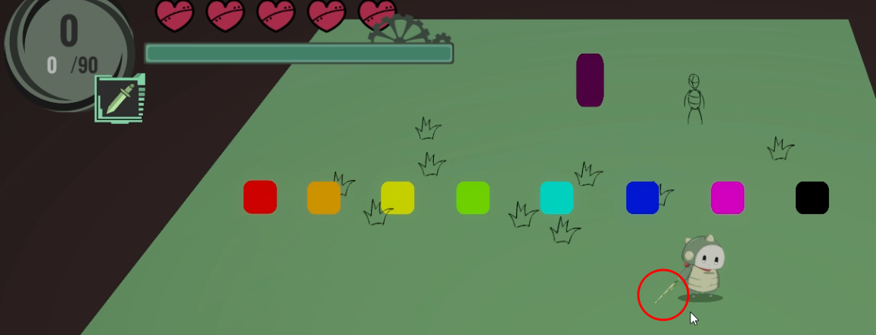
스틸샷
 

P/F | Pass

3주차
 |  |  | 작성일 | 2025-10-19
History
2 | _1019_00
날짜 | 2025-09-28 | 작성자 | 현서율
중요도 | 상 | 플랫폼 | PC

Detail
비고 | 전투 도중 스테이지 가장자리 부분에서 몬스터가 스테이지 밖으로 추락해서 사실상 게임 진행이 불가능해진 상황
2025-10-17 이후 버그 발생 확률이 낮아짐

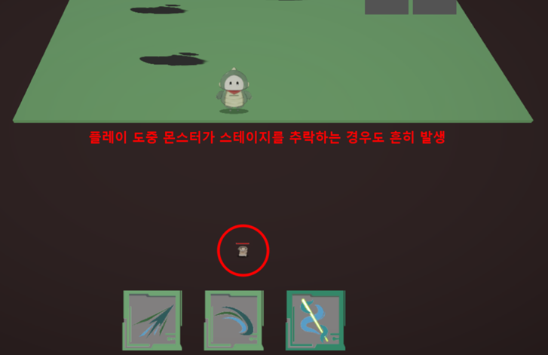
스틸샷

P/F | Pass

6주차
 |  |  | 작성일 | 2025-10-19
History
3 | _1019_00
날짜 | 2025-10-19 | 작성자 | 현서율
중요도 | 중 | 플랫폼 | PC

Detail
영상 | 유물 게이지 수동 조절 가능 버그.mp4
좌측 상단의 유물 획득 게이지를 플레이어가 수동으로 조작 가능한 버그 (2025-10-22 이후 수정됨)

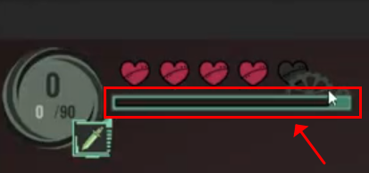
스틸샷

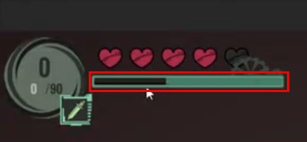

P/F | Pass

